Лист1
ОБРАЗЕЦ ЗАПОЛНЕНИЯ СВОДНОЙ ВЕДОМОСТИ РЕЗУЛЬТАТОВ ПРОВЕДЕННОГО ПЛЕМЕННОГО СМОТРА (ПС)
ИНСТРУКЦИЯ

1. ЗАПОЛНЯТЬ ТОЛЬКО НА КОМПЬЮТЕРЕ.
2. ШРИФТ 11; Calibri.
3. НЕ ДОПУСКАЕТСЯ ПРОСТАВЛЯТЬ ЛИШНИЕ ПРОБЕЛЫ МЕЖДУ СЛОВАМИ.
4. ГРАФА "№ Св.ПС / Breeding Cert №" - УКАЗЫВАТЬ № СВИДЕТЕЛЬСТВА О ПРОХОЖДЕНИИ ПЛЕМЕННОГО СМОТРА С УКАЗАНИЕМ ГОДА
5. ГРАФА "Порода / Breed" - ЗАПОЛНЯТЬ ПОРОДЫ СОБАК ТОЛЬКО НА РУССКОМ ЯЗЫКЕ ЗАГЛАВНЫМИ БУКВАМИ.
6. ГРАФА “Кличка собаки / Name of the dog” - УКАЗЫВАТЬ КЛИЧКУ СОБАКИ СОГЛАСНО РОДОСЛОВНОЙ / МЕТРИКИ.
ЕСЛИ КЛИЧКА СОБАКИ СОДЕРЖИТ АПОСТРОФ, ТО НЕ ДОПУСКАЕТСЯ ЗАМЕНЯТЬ ЕГО ЗВЕЗДОЧКОЙ, СНЕЖИНКОЙ ИЛИ ДРУГИМИ СИМВОЛАМИ.
7. ГРАФА “Клеймо (чип) / Tattoo (chip)” - ОБЯЗАТЕЛЬНО УКАЗЫВАТЬ КЛЕЙМО / ЧИП СОГЛАСНО РОДОСЛОВНОЙ / МЕТРИКИ.
БУКВЫ КЛЕЙМА ПРОСТАВЛЯТЬ ТОЛЬКО ЛАТИНИЦЕЙ ЗАГЛАВНЫМИ БУКВАМИ. МЕЖДУ БУКВАМИ И ЦИФРАМИ КЛЕЙМА ОБЯЗАТЕЛЬНО ДОЛЖЕН БЫТЬ ПРОБЕЛ.
8. ГРАФА "№ РКФ / RKF #" - УКАЗЫВАТЬ НОМЕР РОДОСЛОВНОЙ РКФ (ПРОСТАВЛЯТЬ ТОЛЬКО ЦИФРЫ). ЕСЛИ СОБАКА ЗАПИСЫВАЕТСЯ ПО МЕТРИКЕ ОБЯЗАТЕЛЬНО УКАЗЫВАТЬ СЛОВО "МЕТРИКА"
В ГРАФЕ НЕ ДОПУСКАЮТСЯ ИНЫЕ ОБОЗНАЧЕНИЯ, ТАКИЕ КАК ОБМЕН, ЩК И Т.Д.
9. ГРАФА “Дата рожд. / Date of birth” - ЗАПОЛНЯТЬ ЧИСЛО, МЕСЯЦ, ГОД РОЖДЕНИЯ В ФОРМАТЕ ДАТА (*14.03.2012).

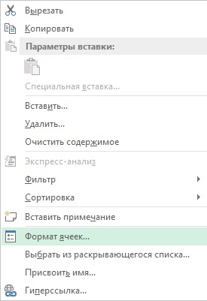
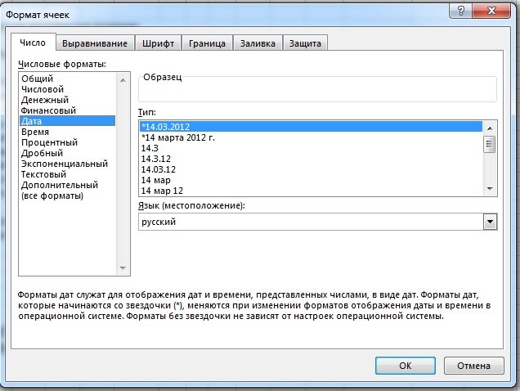

10. ГРАФА “Результат / Result” - УКАЗЫВАЮТСЯ ПЛЕМЕННЫЕ ОЦЕНКИ, КОТОРЫЕ ОБОЗНАЧАЮТСЯ АББРЕВИАТУРАМИ:
РР - РЕКОМЕНДОВАНА ДЛЯ ПЛЕМЕННОГО РАЗВЕДЕНИЯ
ДР - ДОПУЩЕНА ДЛЯ ПЛЕМЕННОГО РАЗВЕДЕНИЯ
УДР - УСЛОВНО ДОПУЩЕНА К ПЛЕМЕННОМУ РАЗВЕДЕНИЮ
НДР /хор.- НЕ ДОПУЩЕНА К ПЛЕМЕННОМУ РАЗВЕДЕНИЮ, ОЦЕНКА "ХОРОШО"
НДР /уд.- НЕ ДОПУЩЕНА К ПЛЕМЕННОМУ РАЗВЕДЕНИЮ, ОЦЕНКА "УДОВЛЕТВОРИТЕЛЬНО"
НДР /дисквал.- НЕ ДОПУЩЕНА К ПЛЕМЕННОМУ РАЗВЕДЕНИЮ, ОЦЕНКА "ДИКВАЛИФИКАЦИЯ"

11. ГРАФА “Судьи / Judges” - ОБЯЗАТЕЛЬНА К ЗАПОЛНЕНИЮ, ЕСЛИ НА ПС БОЛЕЕ 1-ГО СУДЬИ:
11.1. РОССИЙСКИЙ СУДЬЯ – ЗАВОДИТЬ ФАМИЛИЮ, ИМЯ, ОТЧЕСТВО ПОЛНОСТЬЮ ТОЛЬКО НА РУССКОМ ЯЗЫКЕ;
11.2. ИНОСТРАННЫЙ СУДЬЯ – ФАМИЛИЯ, ИМЯ ПОЛНОСТЬЮ ТОЛЬКО ЛАТИНИЦЕЙ. ВНИМАНИЕ! ИНОСТРАННЫЙ СУДЬЯ - ТОЛЬКО НА МОНОПОРОДНЫЕ ПС И ТОЛЬКО ПО СОГЛАСОВАНИЮ С НКП И ВК.

ПРИМЕР ЗАПОЛНЕНИЯ СВОДНОЙ ВЕДОМОСТИ РЕЗУЛЬТАТОВ ПРОВЕДЕННОГО ПЛЕМЕННОГО СМОТРА (ПС)

СВОДНАЯ ВЕДОМОСТЬ РЕЗУЛЬТАТОВ ПРОВЕДЕННОГО ПЛЕМЕННОГО СМОТРА (ПС)

Полное название кинологической организации (КО) / Name of the club ОБЩЕСТВЕННАЯ ОРГАНИЗАЦИЯ ОЛС "ПЕСИК"

Дата и место проведения ПС / Date & place 01.06.2021 г.Москва

Судья (судьи) / Judge(s) Иванов И.И. (Москва), Петров П.П. (Казань), Сидоров С.С. (Санкт-Петербург)

№ Св. ПС / Breeding Cert N | Порода / Breed | Кличка собаки / Name of the dog | Клеймо (чип) / Tattoo (chip) | № РКФ / RKF # | Дата рожд. / Date of birth | Результат / Result | Судьи / Judges
01/2021 | бриар | ЛАДА | VVV 123 | 7878787 | 2019-06-06 | РР | ПЕТРОВ ПЕТР ПЕТРОВИЧ / ИВАНОВ ИВАН ИВАНОВИЧ
02/2021 | мальтезе | АЛЬБА | ССС 321 | 9999999 | 2017-01-12 | НДР /хор. | СИДОРОВ СИДОР СИДОРОВИЧ
03/2021 | пули | ФРАНЦ | ААА 55 | метрика | 2020-07-01 | ДР | ПЕТРОВ ПЕТР ПЕТРОВИЧ / ИВАНОВ ИВАН ИВАНОВИЧ

